READ ME- SETUP
If you see View Only, please click on File > Make a copy. A copy will be transferred to your “My Drive”

 |  |  | Thanks for your purchase!

 |  | Please watch the video tutorial from link below or follow the step-by-step instructions to use the template
 |  | Click here to Watch Tutorial

 | S E T U P S T E P S

 |  |  |  | STEP 1. CREATE A TEMPLATE BUDGET

 |  |  |  | We recommend creating a template of the budget tab, this way you can duplicate it as many times as needed but don't need to fill in all your categories over and over again. ❗️Be sure to only enter information in the white fields, all colour fields contain formulas and are calculated automatically for you!

 |  |  |  | Change Currency: By default, the currency is set to $. However, it can easily be changed. Click on the arrow below the end date and select your currency through the dropdown menu to change it across the entire template

 |  |  |  | Personalize with your name: Add your name below the currency

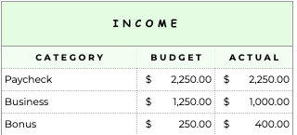
 |  |  |  | Customize your categories: Add your categories under the category head of income, bills, expenses, debt and savings

 |  |  |  | Add budget and due date (optional): Use Budget columns (Income, Bills, Expenses, Savings, and Debt), to add how much you expect to earn / spend for each category. You can also add due dates for your bills and debt. Alternatively, you can leave this empty and simply add this to every budget

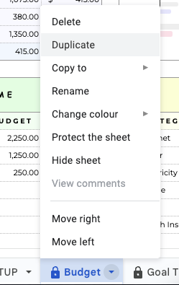

 |  |  |  | STEP 2. DUPLICATE YOUR TEMPLATE TO START BUDGETING

 |  |  |  | Duplicate tab: Right click on the tab name (or click on the little arrow) and click "duplicate". You can do this for every single month or paycheck, or anytime you want to create a new budget.

 |  |  |  | Scroll down for further steps

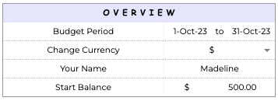
 |  |  |  | Set Budget Period: Double-click on date cell to open pop-up calendar, then select the start date. Follow the same steps to select the end date.

 |  |  |  | Enter start balance (optional): If you have any amount leftover from your previous budget, you can enter it here

 |  |  |  | Now you can enter your budget (if you had not done this in step 1), delete any categories you might not need for this budget

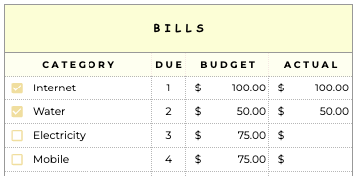
 |  |  |  | STEP 3. ENTER THE ACTUAL AMOUNTS

 |  |  |  | Use Actual columns (Income, Bills, Savings, and Debt), to add the actual amount against each category. Tick each bills, debt and savings category when completed

 |  |  |  | ❗️Do not use the actuals column for expenses. It is automatically calculated. See below

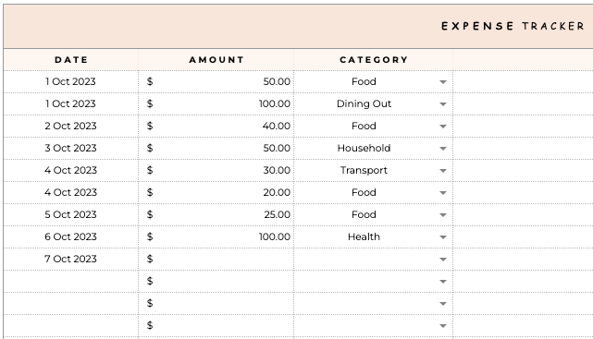
 |  |  |  | For the expenses, we have added an expense tracker that you can access by scrolling down. The category dropdown automatically loads from the categories you have entered in the expense section up top! When you enter your actual expenses here, the totals will update automatically for you and you will also be able to see how much there is left for each expense category in the expense section on top

 | Happy Budgeting!

 | SUPPORT: If you have any questions, do not hesitate to contact us. We're always there for you. Access the link below and click the Contact button (right side, under the banner)

 | https://exclusivedesignlab.etsy.com

 | Keep scrolling for more instructions

 | F A Q

 |  | ✔️ NEW BUDGET? NEW TAB!

 |  | This spreadsheet includes 1 budget tab which can be duplicated as many times as you need. Duplicating budget tab allows you to keep your
 |  | previous categories and budgets. To duplicate a tab right click on the tab and click Duplicate.

 |  | ✔️ EXTRA CATEGORIES

 |  | You can add more categories under income, bill, expense, debt or savings. Watch the tutorial below
 |  | https://youtu.be/3R9aRf51BV0

 |  | ✔️ TRANSACTION ROWS

 |  | To add more transaction rows, please go to the Expense Tracker in the Budget tab and select an entire row near the end of the table,
 |  | right-click to select Insert rows. Copy an existing row and paste it onto the new rows to add the formulas.

 |  | ✔️ 'HEADS UP!' POP-UP MESSAGE

 |  | This spreadsheet is protected to prevent cells with formulas from being edited accidentally. If you want to edit it temporarily, click on ok on the pop-up
 |  | If you want this pop-up to not show for some time, tick on "Don't show this again for 5 minutes"
 |  | Altering or removing formulas in the spreadsheet will change how it works.

 |  | ✔️ CLEARING CHECKBOXES

 |  | This spreadsheet includes checkboxes to cross of paid bills, debts and savings. You can easily clear all boxes at once without having to click them individually.
 |  | To clear all boxes at once, select all cells (click the top and bottom box while holding Shift, or click and drag over the cells you want to select)
 |  | and hit the spacebar on your keyboard. This will select or unselect all your checkboxes at once.

 |  | ✔️ MAKE YOUR SPREADSHEET AVAILABLE OFFLINE

 |  | It is possible to edit and access your spreadsheet offline. Go to File in the top left > Make available offline.

 |  | ✔️ ACCESS YOUR SPREADSHEET ON PHONE OR TABLET

 |  | I recommend opening the spreadsheet for the first time on your computer or laptop to set it up. After setup, you can edit your spreadsheet on your tablet
 |  | or phone by downloading the Google Sheets app.

 |  | ✔️ ACCESS YOUR SPREADSHEET FROM MULTIPLE ACCOUNTS

 |  | If you'd like to access the spreadsheet with multiple Google Accounts, take the following steps: Click Share button at the top right >
 |  | In the bar that says add people or groups add gmail address of the person you would like to share the spreadsheet with >
 |  | on the right select access type: viewer, commenter or editor > click Done.

 |  | ✔️ ERROR MESSAGE 'SORRY, UNABLE TO OPEN THE FILE AT THIS TIME'

 |  | Usually this error message appears when there is not enough storage in your Google Drive. Check your Google Drive storage and clean it up in the case
 |  | it's almost full, then try to open the link again.

 |  | ✔️ SAMPLE SPREADSHEET

 |  | Click on the below button to see how the spreadsheet looks like when filled out
 |  | SAMPLE SPREADSHEET

 |  | ✔️ NOT COMPATIBLE WITH EXCEL

 |  | As mentioned on the listing this spreadsheet is specifically designed for Google Sheets, it will not work in Excel or any other programme such as Numbers.
 |  | When downloaded to Excel the formulas will break and most functions in the spreadsheet will stop working. However, Google Sheet is free to use. You just need
 |  | need to create a free Google Account using the link below
 |  | https://accounts.google.com/signup/v2/createaccount?biz=false&flowName=GlifWebSignIn&flowEntry=SignUp

 |  | ✔️ DATE FORMAT

 |  | The date format can be easily changed. Go to File at the top left > Settings > Select your country from the dropdown > Save settings.

 |  | Need help for anything else, contact us
 |  | https://exclusivedesignlab.etsy.com

